Chi tiết địa chất
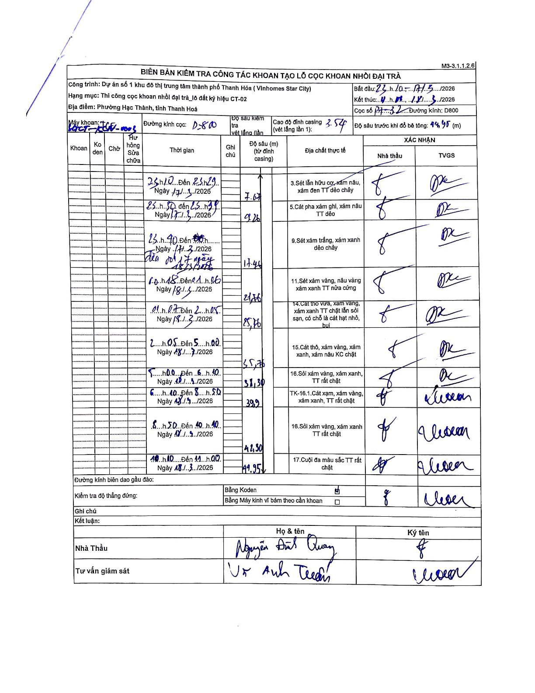
Dự án | Star City Thanh Hóa
Hạng mục | Thi công cọc khoan nhồi, tường vây cho các hạng mục_Lô CT-02
Tên bộ phận | P1-32
Số hiệu cọc | P1-32
Tên Máy khoan | SGCT-KCN0003
Đường kính | D800
Bắt đầu thi công | 23:10 17/03/2026
Kết thúc thi công | 11:00 18/03/2026

Địa chất TT | Đường kính | Mô tả lớp thiết kế | Từ (h) | Đến (h) | Cao độ từ | Cao độ đến | T.Gian (h) | Dài (m) | V (m/h) | Ghi chú
3 | D800 | Sét lẫn hữu cơ, xám nâu, xám đen TT dẻo chảy | 23:10 17/03/2026 | 23:29 17/03/2026 | 3.57 | 7.67 | 0.32 | 4.1 | 12.95
5 | D800 | Sét pha xám ghi, xám nâu TT dẻo | 23:50 17/03/2026 | 23:59 17/03/2026 | 7.67 | 9.26 | 0.15 | 1.59 | 10.6
9 | D800 | Sét xám trắng, xám xanh dẻo chảy | 23:40 17/03/2026 | 00:17 18/03/2026 | 9.26 | 17.46 | 0.62 | 8.2 | 13.3 | Thời gian ghi chép có sự mâu thuẫn giữa lớp 2 (kết thúc 23:59) và lớp 3 (bắt đầu 23:40).
11 | D800 | Sét xám vàng, nâu vàng xám xanh TT nửa cứng | 00:18 18/03/2026 | 01:06 18/03/2026 | 17.46 | 21.76 | 0.8 | 4.3 | 5.38
14 | D800 | Cát thô vừa, xám vàng, xám xanh TT chặt lẫn sỏi sạn, có chỗ là cát hạt nhỏ, bụi | 01:07 18/03/2026 | 02:05 18/03/2026 | 21.76 | 25.76 | 0.97 | 4 | 4.14
15 | D800 | Cát thô, xám vàng, xám xanh, xám nâu KC chặt | 02:05 18/03/2026 | 05:00 18/03/2026 | 25.76 | 35.76 | 2.92 | 10 | 3.43
16 | D800 | Sỏi xám vàng, xám xanh, TT rất chặt | 05:00 18/03/2026 | 06:10 18/03/2026 | 35.76 | 38.3 | 1.17 | 2.54 | 2.18
8 | D800 | TK-16.1.Cát xám, xám vàng, xám xanh, TT rất chặt | 06:10 18/03/2026 | 08:50 18/03/2026 | 38.3 | 39.9 | 2.67 | 1.6 | 0.6
16 | D800 | Sỏi xám vàng, xám xanh TT rất chặt | 08:50 18/03/2026 | 10:10 18/03/2026 | 39.9 | 42.3 | 1.33 | 2.4 | 1.8
17 | D800 | Cuội đa màu sắc TT rất chặt | 10:10 18/03/2026 | 11:00 18/03/2026 | 42.3 | 44.95 | 0.83 | 2.65 | 3.18

ẢNH BIÊN BẢN GỐC

